Лист1
№ | Дата выявления | Владелец конструкции / Собственник обьекта недвижимого им-ва / Лицо, управомоченное собственниками | Район города | Адрес размещения | Тип конструкции | Содержание | Фото конструкции
1 | 19.09.2023 | ИП МАГОМЕДОВ ХИЗРИ АЛИЧУЕВИЧ | Канавинский | ул. Литвинова д. 12/26 | Не установленный Правилами тип | HALAL изображение | 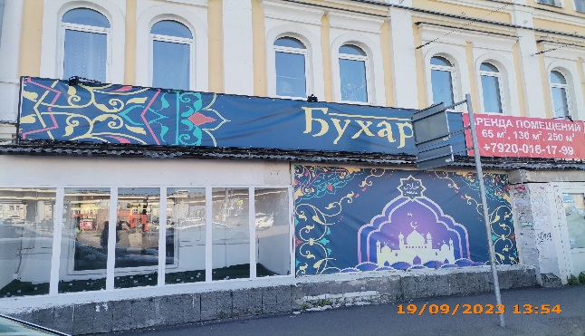
2 | 19.09.2023 | ИП МАГОМЕДОВ ХИЗРИ АЛИЧУЕВИЧ | Канавинский | ул. Литвинова д. 12/26 | Настенная конструкция | Бухара | 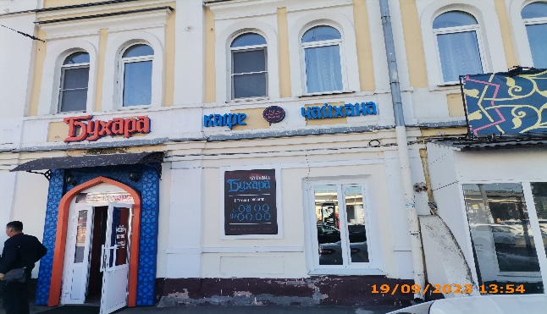
3 | 19.09.2023 | ИП МАГОМЕДОВ ХИЗРИ АЛИЧУЕВИЧ | Канавинский | ул. Литвинова д. 12/26 | Настенная конструкция | кафе
4 | 19.09.2023 | ИП МАГОМЕДОВ ХИЗРИ АЛИЧУЕВИЧ | Канавинский | ул. Литвинова д. 12/26 | Настенная конструкция | Halal
5 | 19.09.2023 | ИП МАГОМЕДОВ ХИЗРИ АЛИЧУЕВИЧ | Канавинский | ул. Литвинова д. 12/26 | Настенная конструкция | чайхана
6 | 19.09.2023 | ИП МАГОМЕДОВ ХИЗРИ АЛИЧУЕВИЧ | Канавинский | ул. Литвинова д. 12/26 | Не установленный Правилами тип | чайхана бухара режим работы…
7 | 19.09.2023 | ИП МАГОМЕДОВ ХИЗРИ АЛИЧУЕВИЧ | Канавинский | ул. Литвинова д. 12/26 | Не установленный Правилами тип | Бухара | 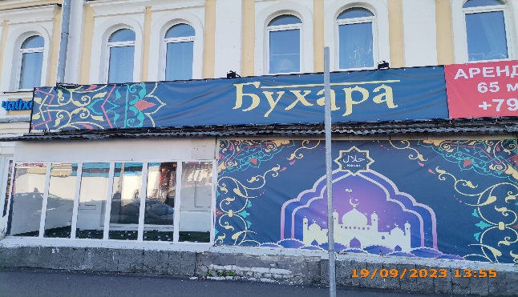
8
9
10
11
12
13
14
15
16
17
18
19
20
21
22
23
24
25
26
27
28
29
30
31
32
33
34
35
36
37
38
39
40
41
42
43
44
45
46
47
48
49
50
51
52
53

